佐證
佐證截圖 | TC ID | SC Ref | Feature | 頁面 | 操作說明 | 狀態
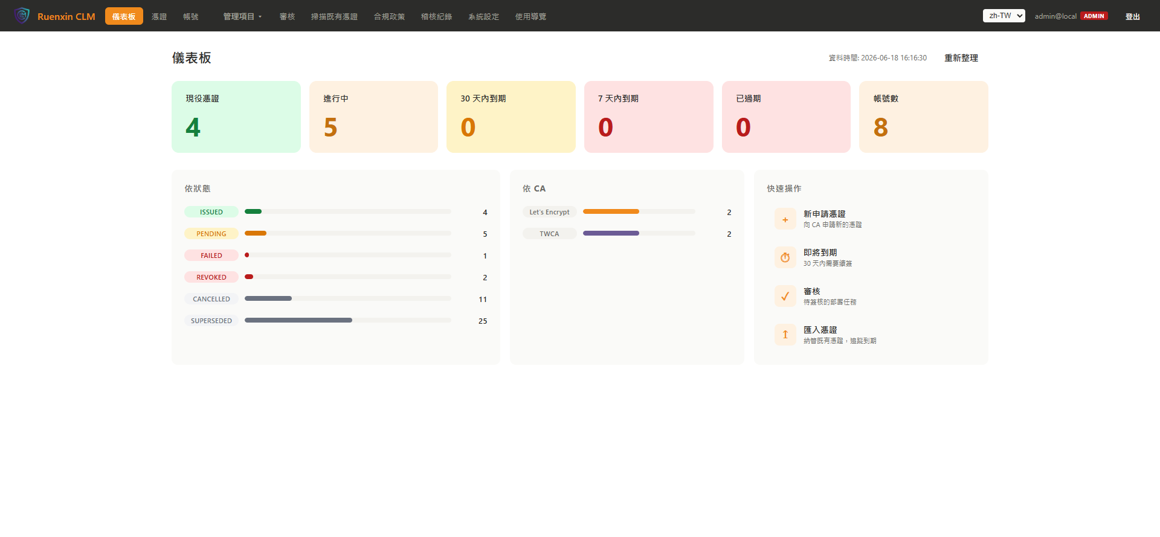 | TC-F01-01 | S01-01 | 儀表板 | 儀表板（/dashboard） | 頁面載入，觀察 6 張統計卡與 bar chart | captured
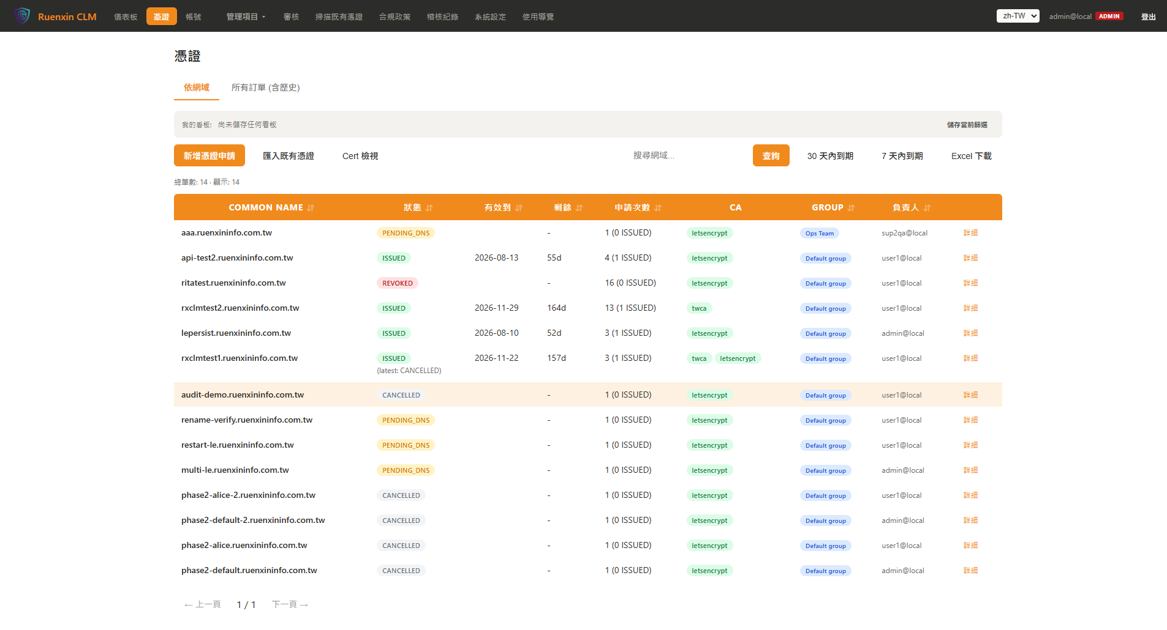 | TC-F02-01 | S02-01 | 憑證列表 | 憑證列表（/certs） | 預設「依網域」頁籤，顯示 14 筆憑證 | captured
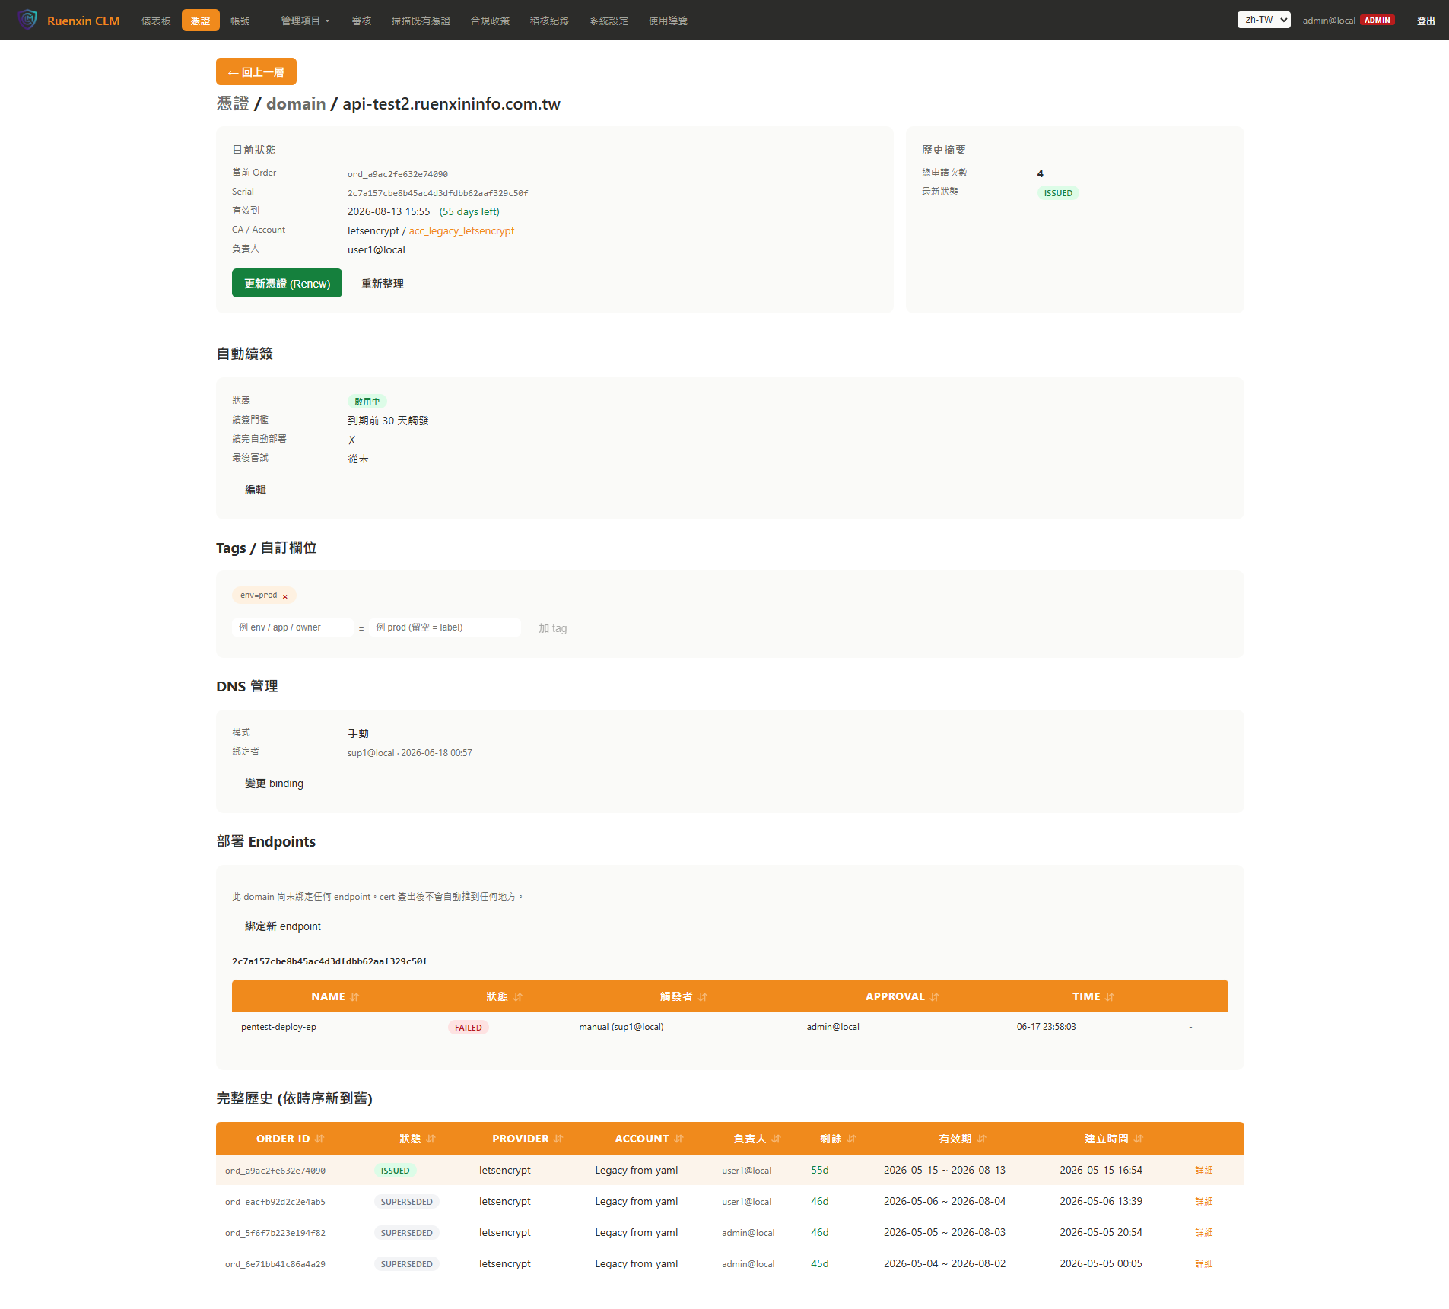 | TC-F03-01 | S03-01 | 網域詳細 | 網域詳細（/certs/domain/api-test2.ruenxininfo.com.tw） | 顯示 ISSUED 憑證資訊、自動續簽設定、Tags、DNS 管理、部署 Endpoint | captured
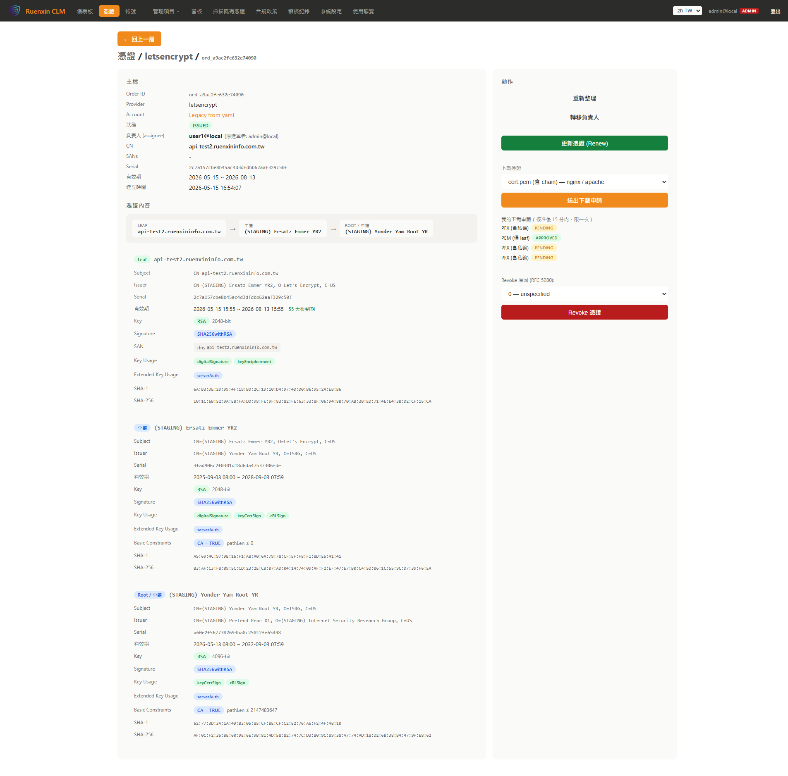 | TC-F04-01 | S04-01 | Order 詳細 | Order 詳細（/certs/letsencrypt/acc_legacy_letsencrypt/ord_a9ac2fe632e74090） | 顯示 ISSUED Order 基本資訊 | captured
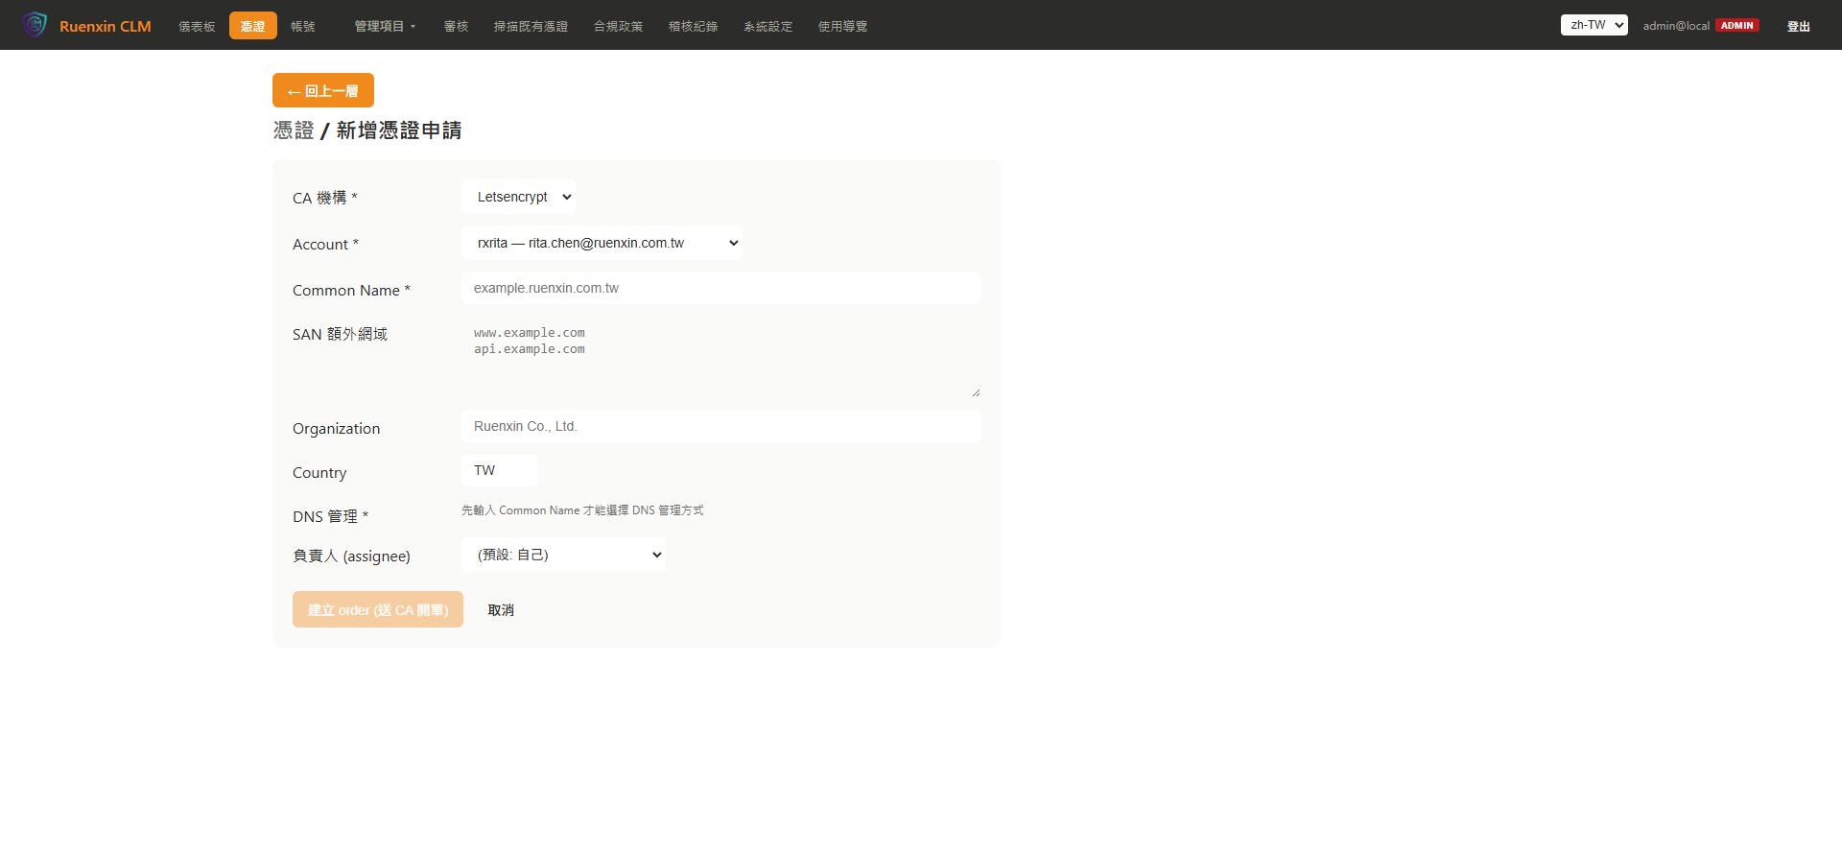 | TC-F05-01 | S05-01 | 申請新憑證 | 申請新憑證（/certs/new） | 表單顯示，未填 CN 時送出按鈕 disabled | captured
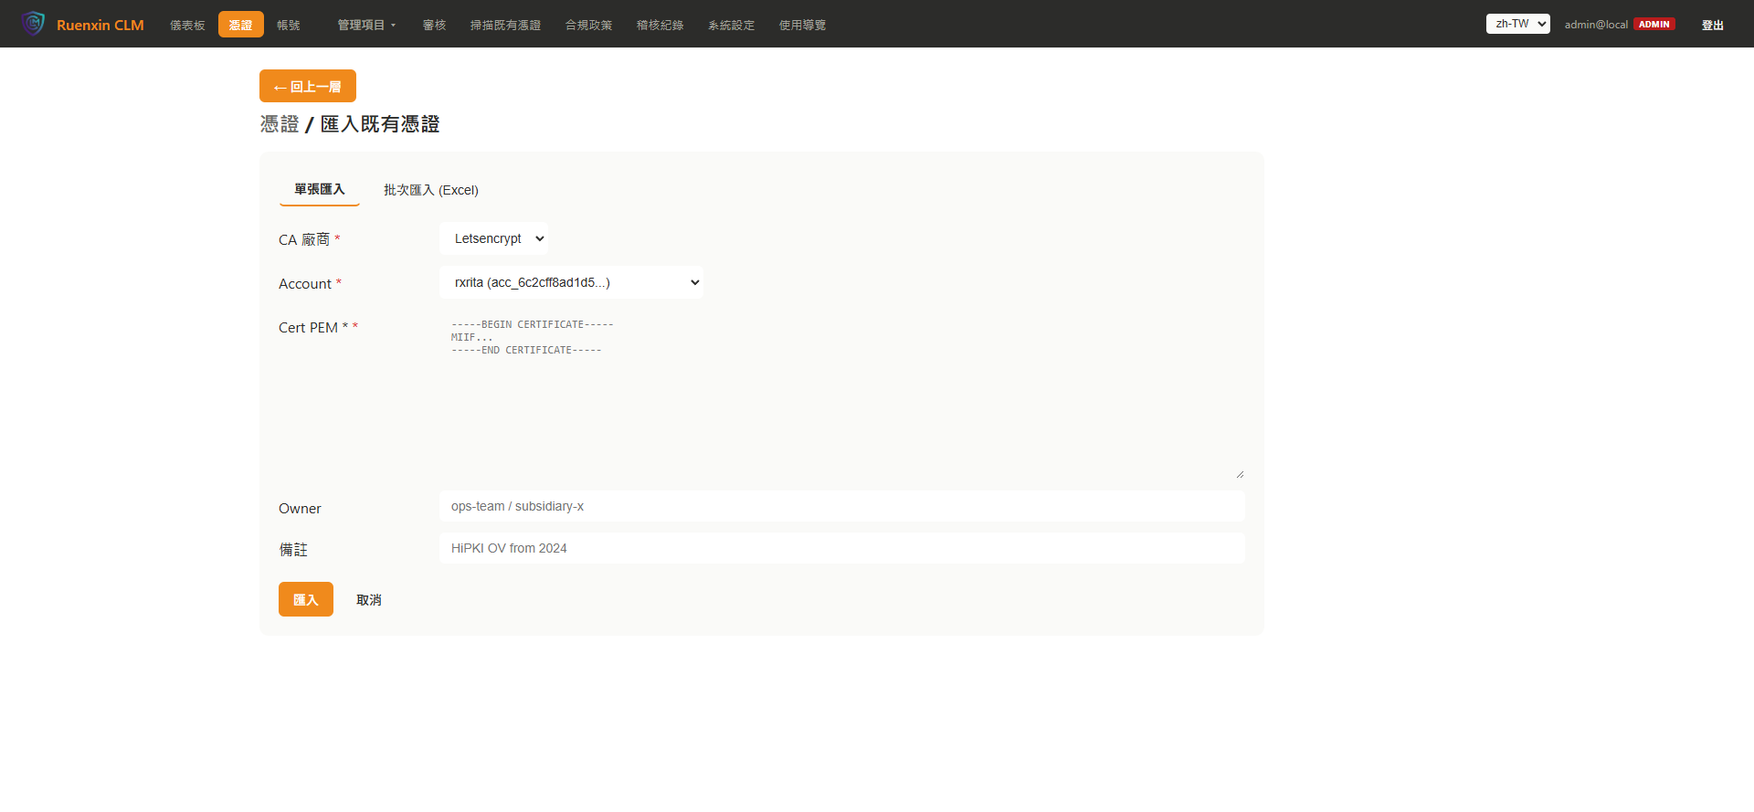 | TC-F06-01 | S06-01 | 匯入既有憑證 | 匯入憑證（/certs/import） | 頁面載入確認，PEM 輸入區域顯示 | captured
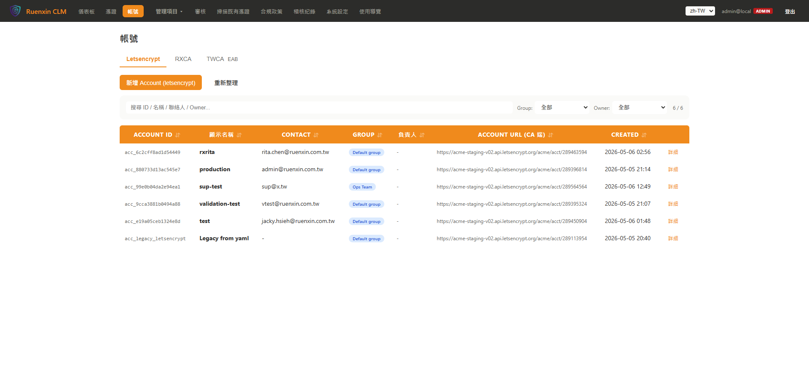 | TC-F07-01 | S07-01 | ACME 帳號 | ACME 帳號（/accounts） | 帳號列表顯示，包含 rxrita、production 等帳號 | captured
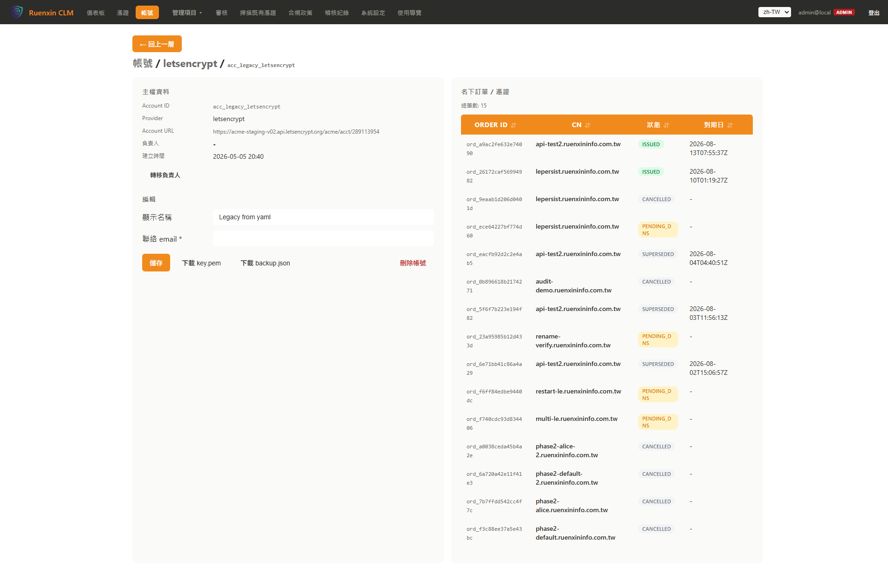 | TC-F08-01 | S08-01 | Account 詳細 | CA 帳號詳細（/accounts/letsencrypt/acc_legacy_letsencrypt） | 帳號詳細頁載入，顯示基本資訊與 Order 摘要 | captured
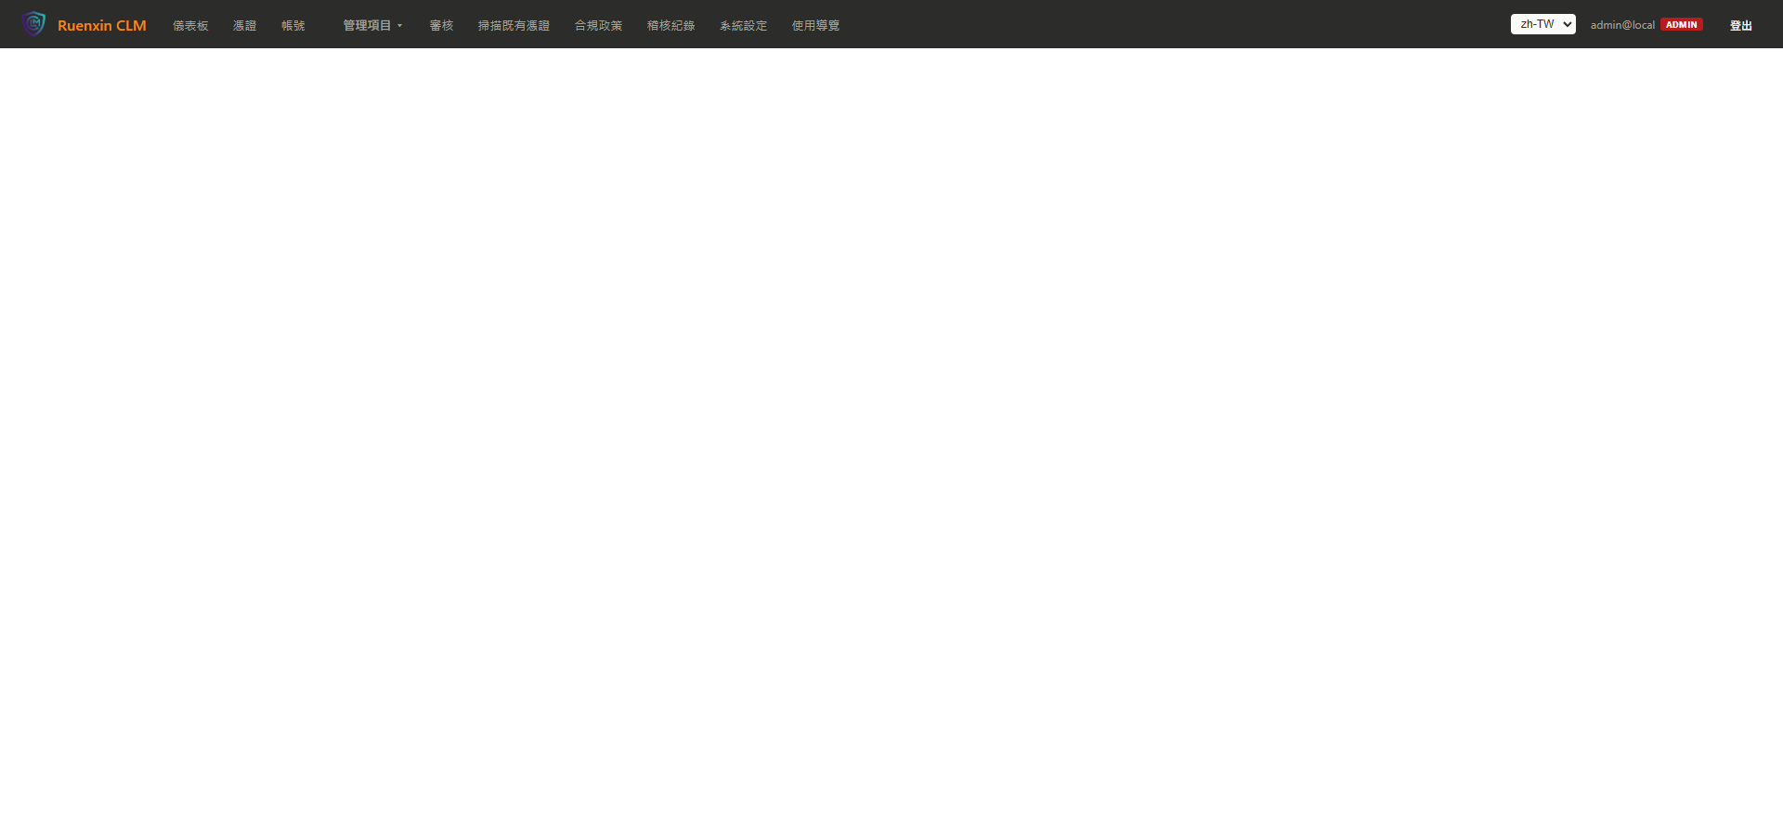 | TC-F09-01 | S09-01 | CA 機構 | CA 機構管理（路由 404） | /admin/ca-providers 路由測試，頁面重導至首頁 | failed
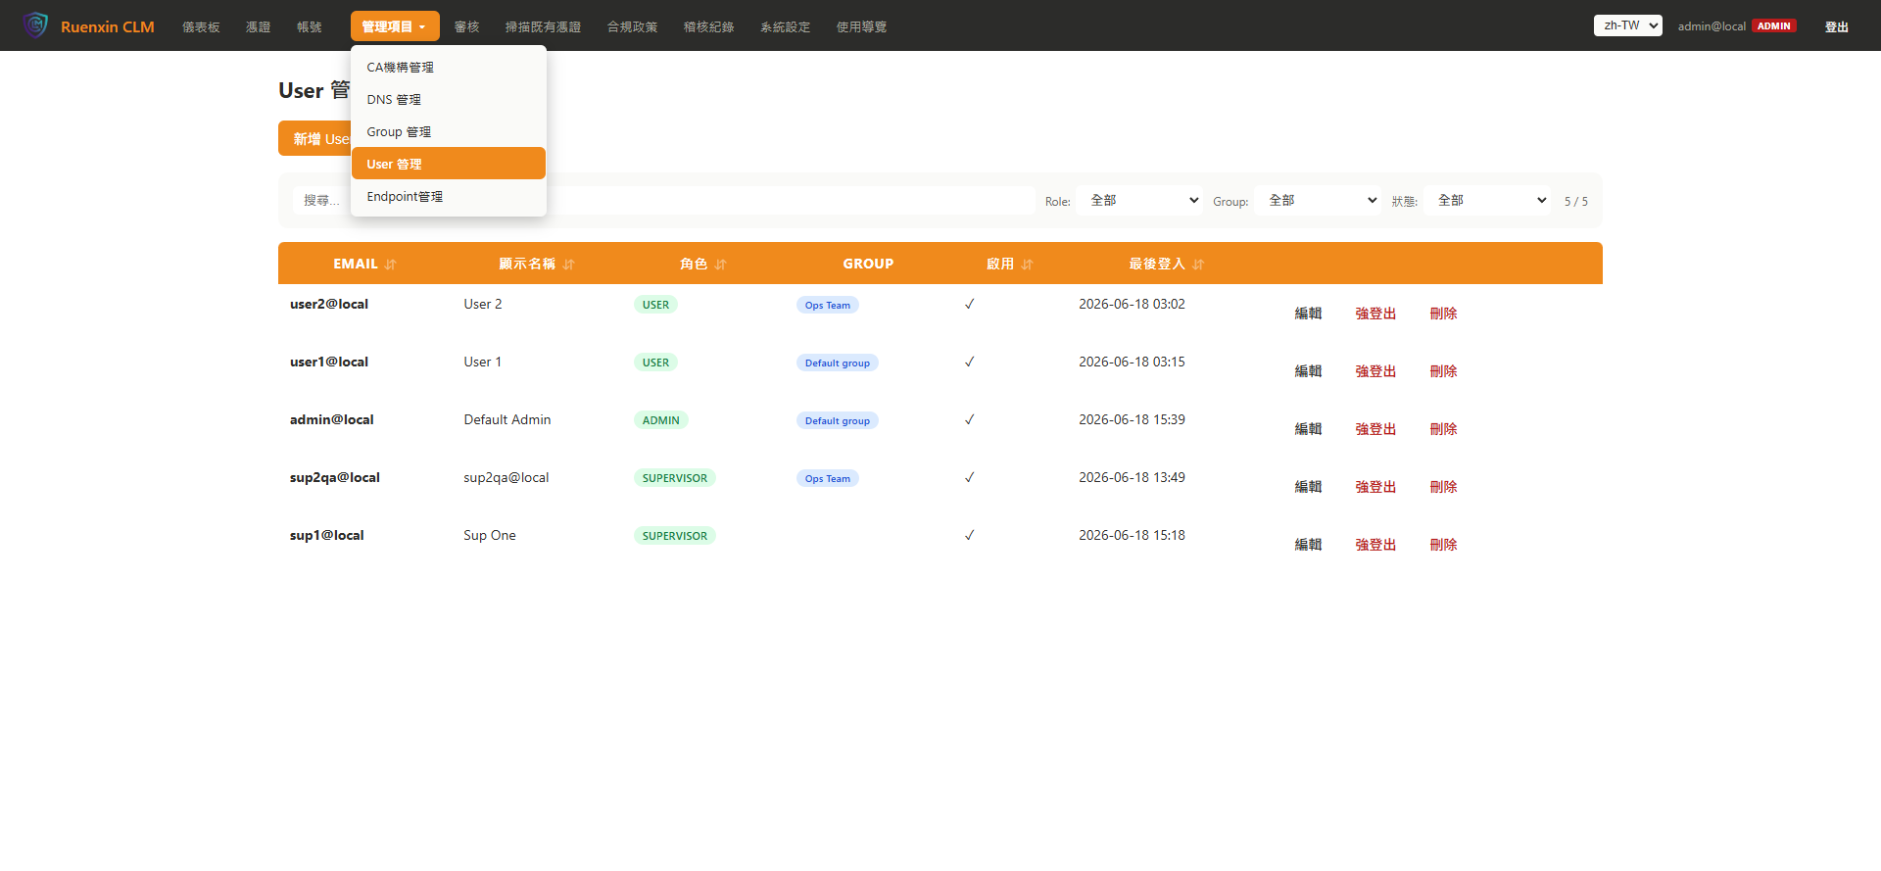 | TC-F12-01 | S12-01 | User 管理 | User 管理（/admin/users） | User 列表顯示，確認帳號清單 | captured
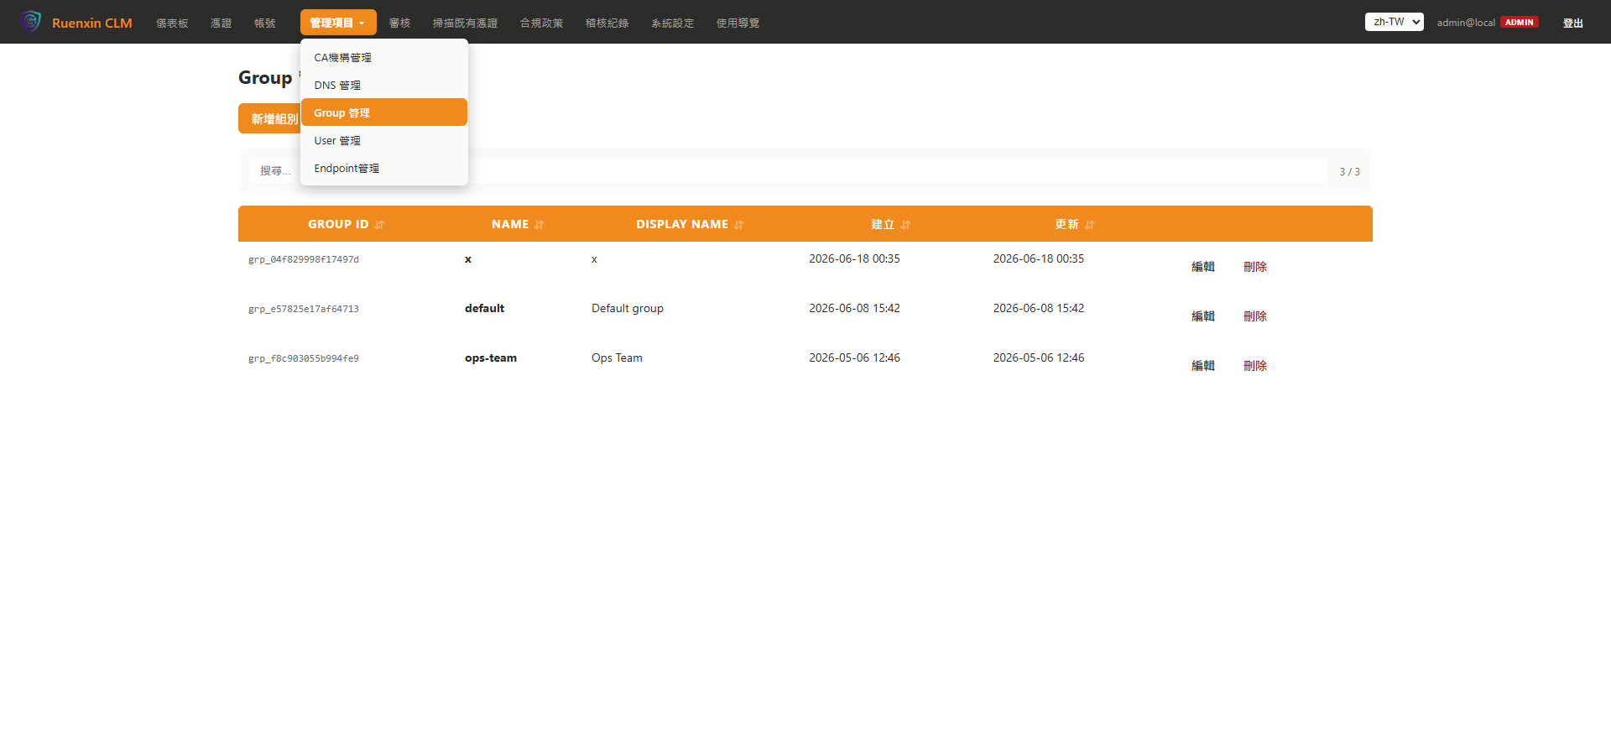 | TC-F11-01 | S11-01 | Group 管理 | Group 管理（/admin/groups） | Group 列表顯示 | captured
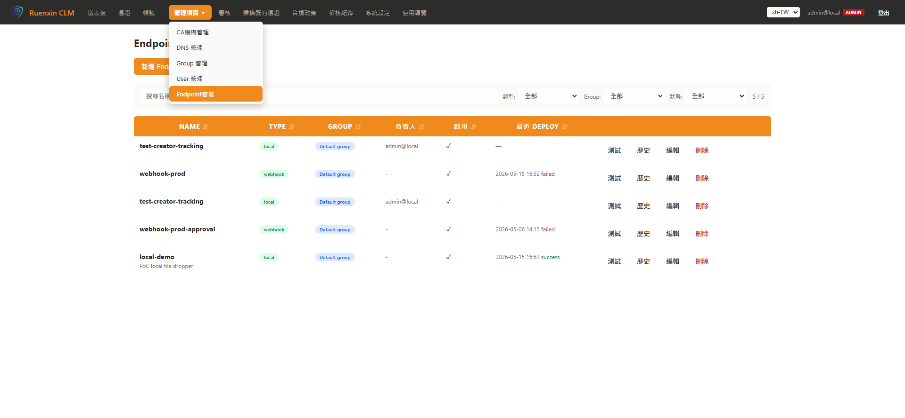 | TC-F13-01 | S13-01 | Endpoint 管理 | Endpoint 管理（/admin/endpoints） | Endpoint 列表顯示 | captured
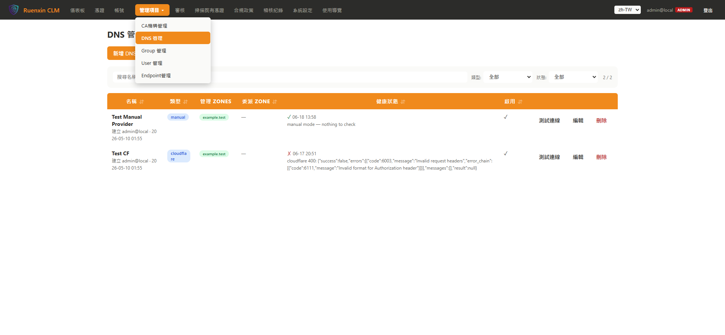 | TC-F10-01 | S10-01 | DNS 機構 | DNS 管理（/admin/dns-providers） | DNS Provider 列表顯示 | captured
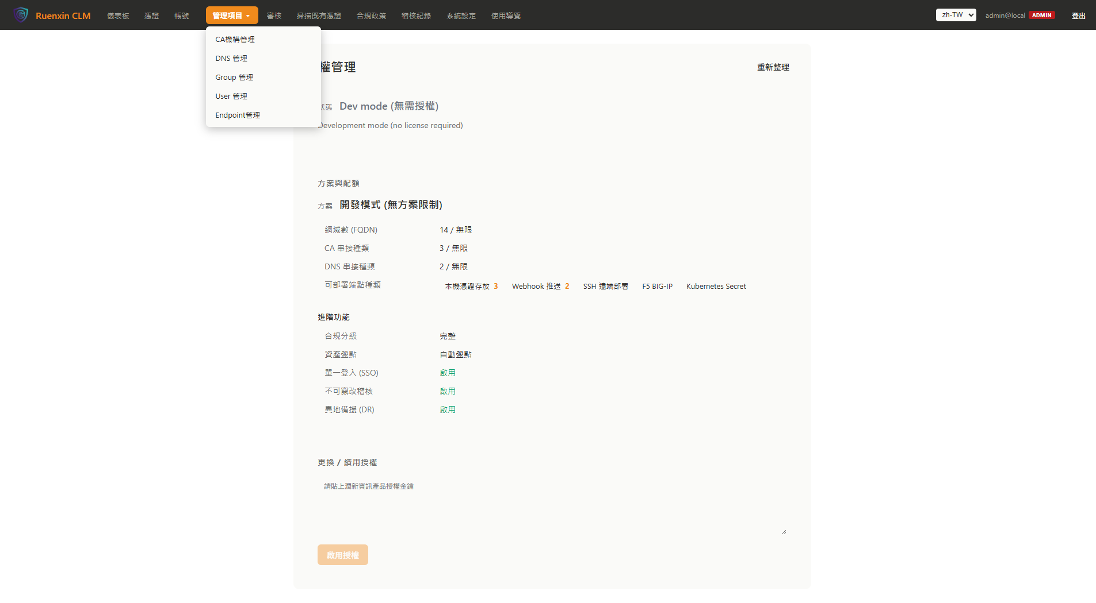 | TC-F14-01 | S14-01 | 授權管理 | 授權管理（/admin/license） | 授權狀態顯示 | captured
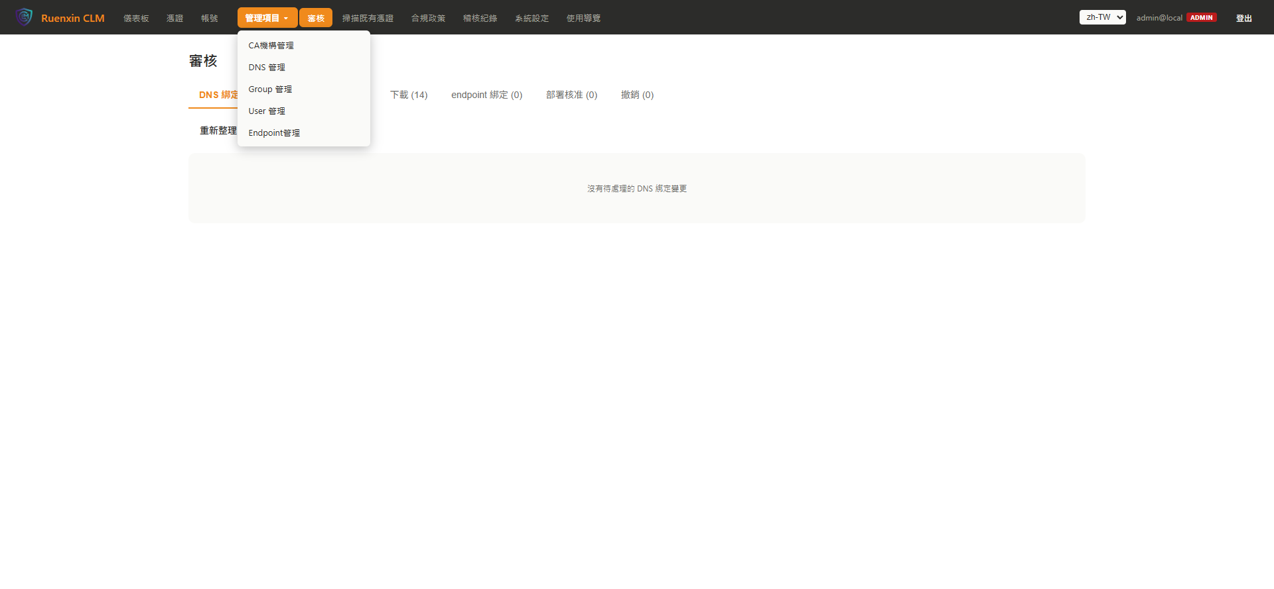 | TC-F15-01 | S15-01 | 部署核准 | 審核（/admin/approvals） | 待審清單頁面顯示 | captured
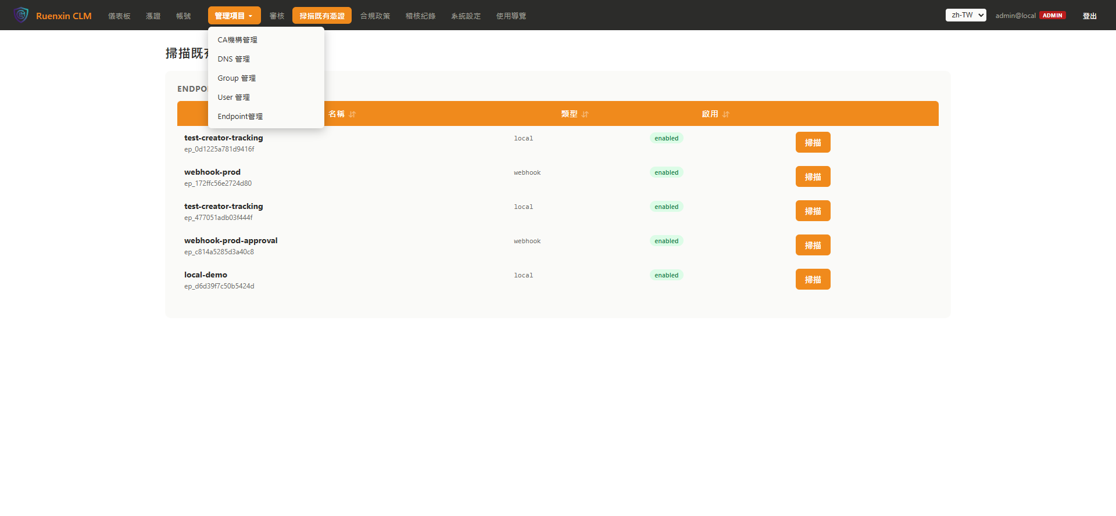 | TC-F16-01 | S16-01 | 憑證掃描 | 掃描既有憑證（/admin/scan） | 掃描頁面載入確認 | captured
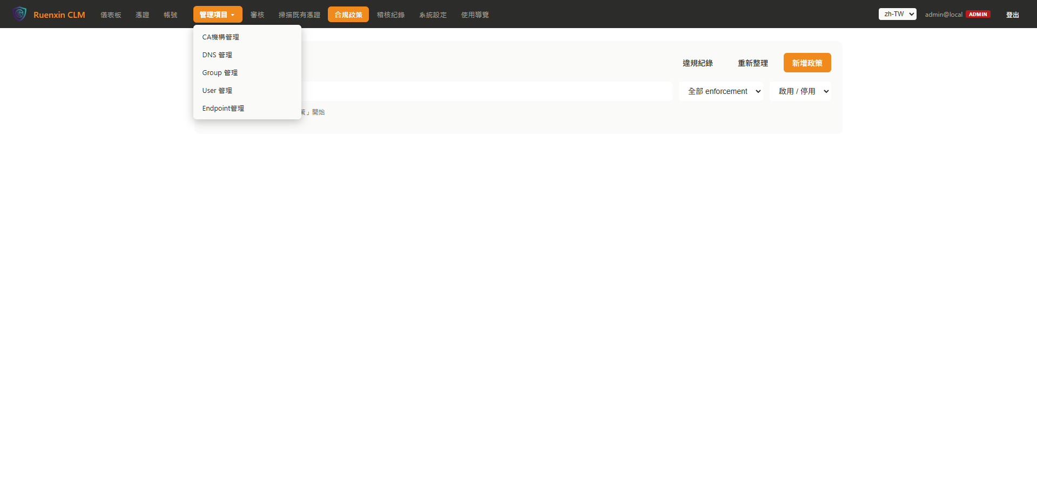 | TC-F17-01 | S17-01 | 合規政策 | 合規政策（/admin/policies） | 政策列表頁面顯示 | captured
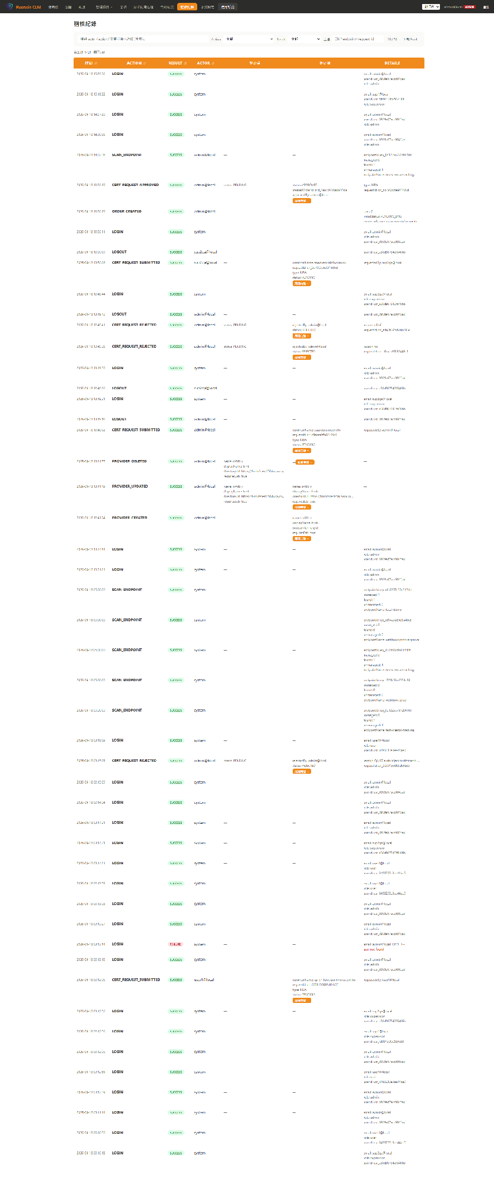 | TC-F18-01 | S18-01 | 稽核紀錄 | 稽核紀錄（/audit） | 稽核紀錄頁面顯示 | captured
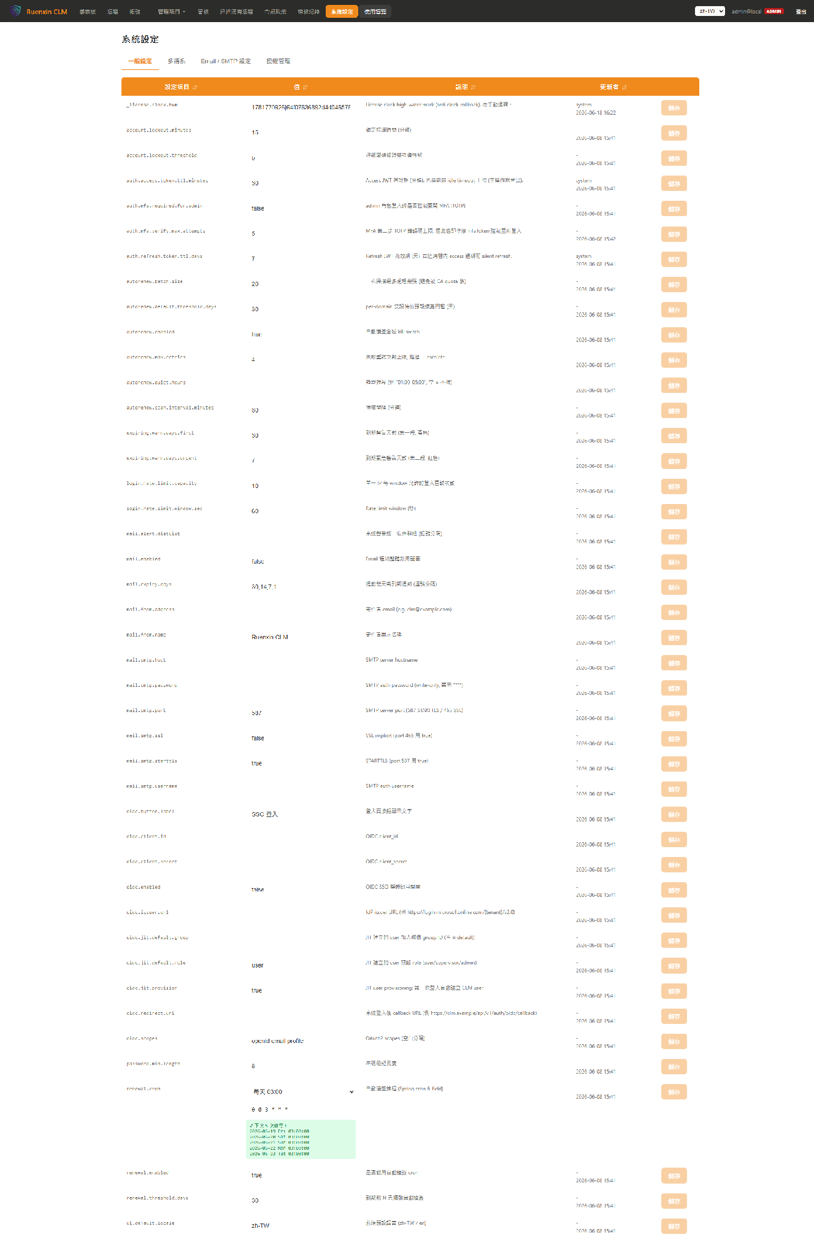 | TC-F19-01 | S19-01 | 系統設定 | 系統設定（/admin/settings） | 系統設定頁面顯示 | captured
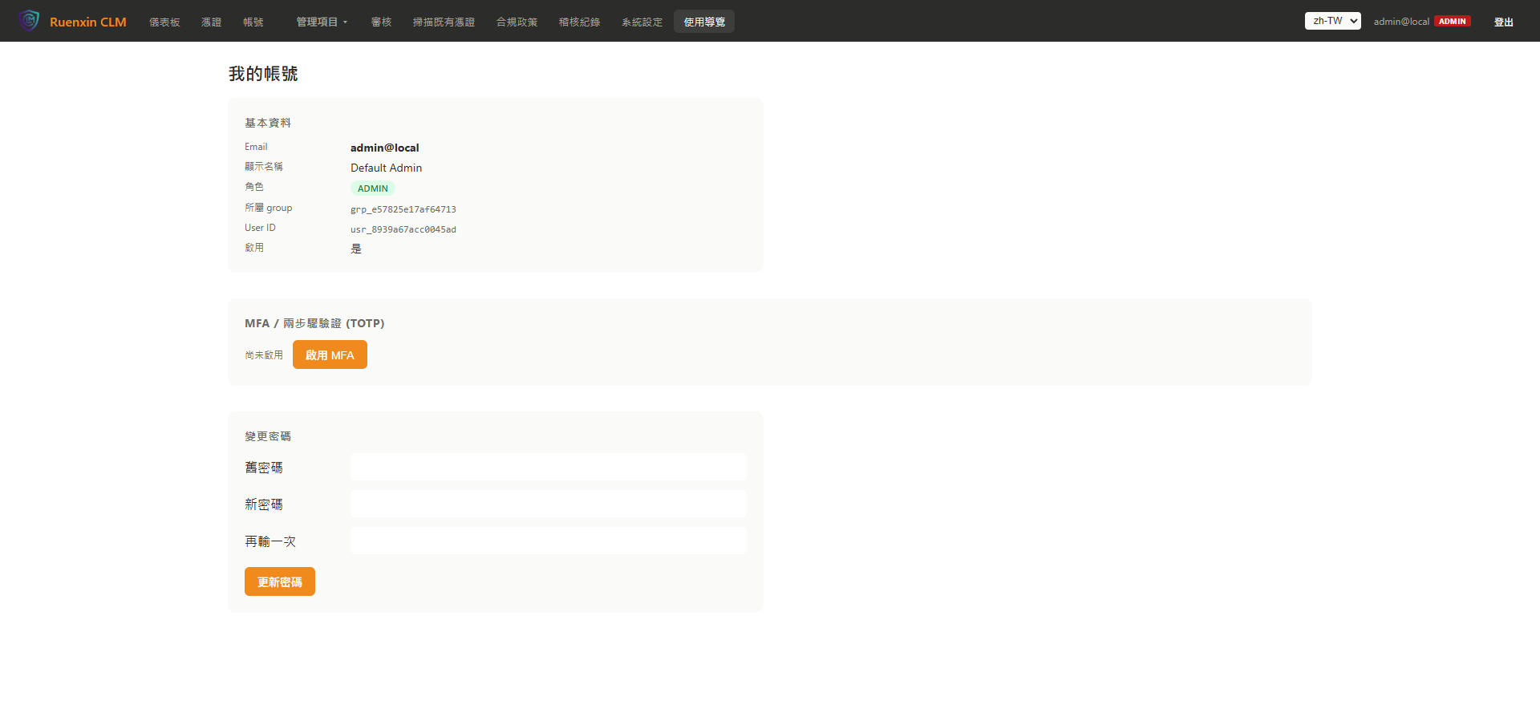 | TC-F20-01 | S20-01 | 我的帳號 | 我的帳號（/me） | 個人資料頁面顯示 | captured

